ศท.บ. 1
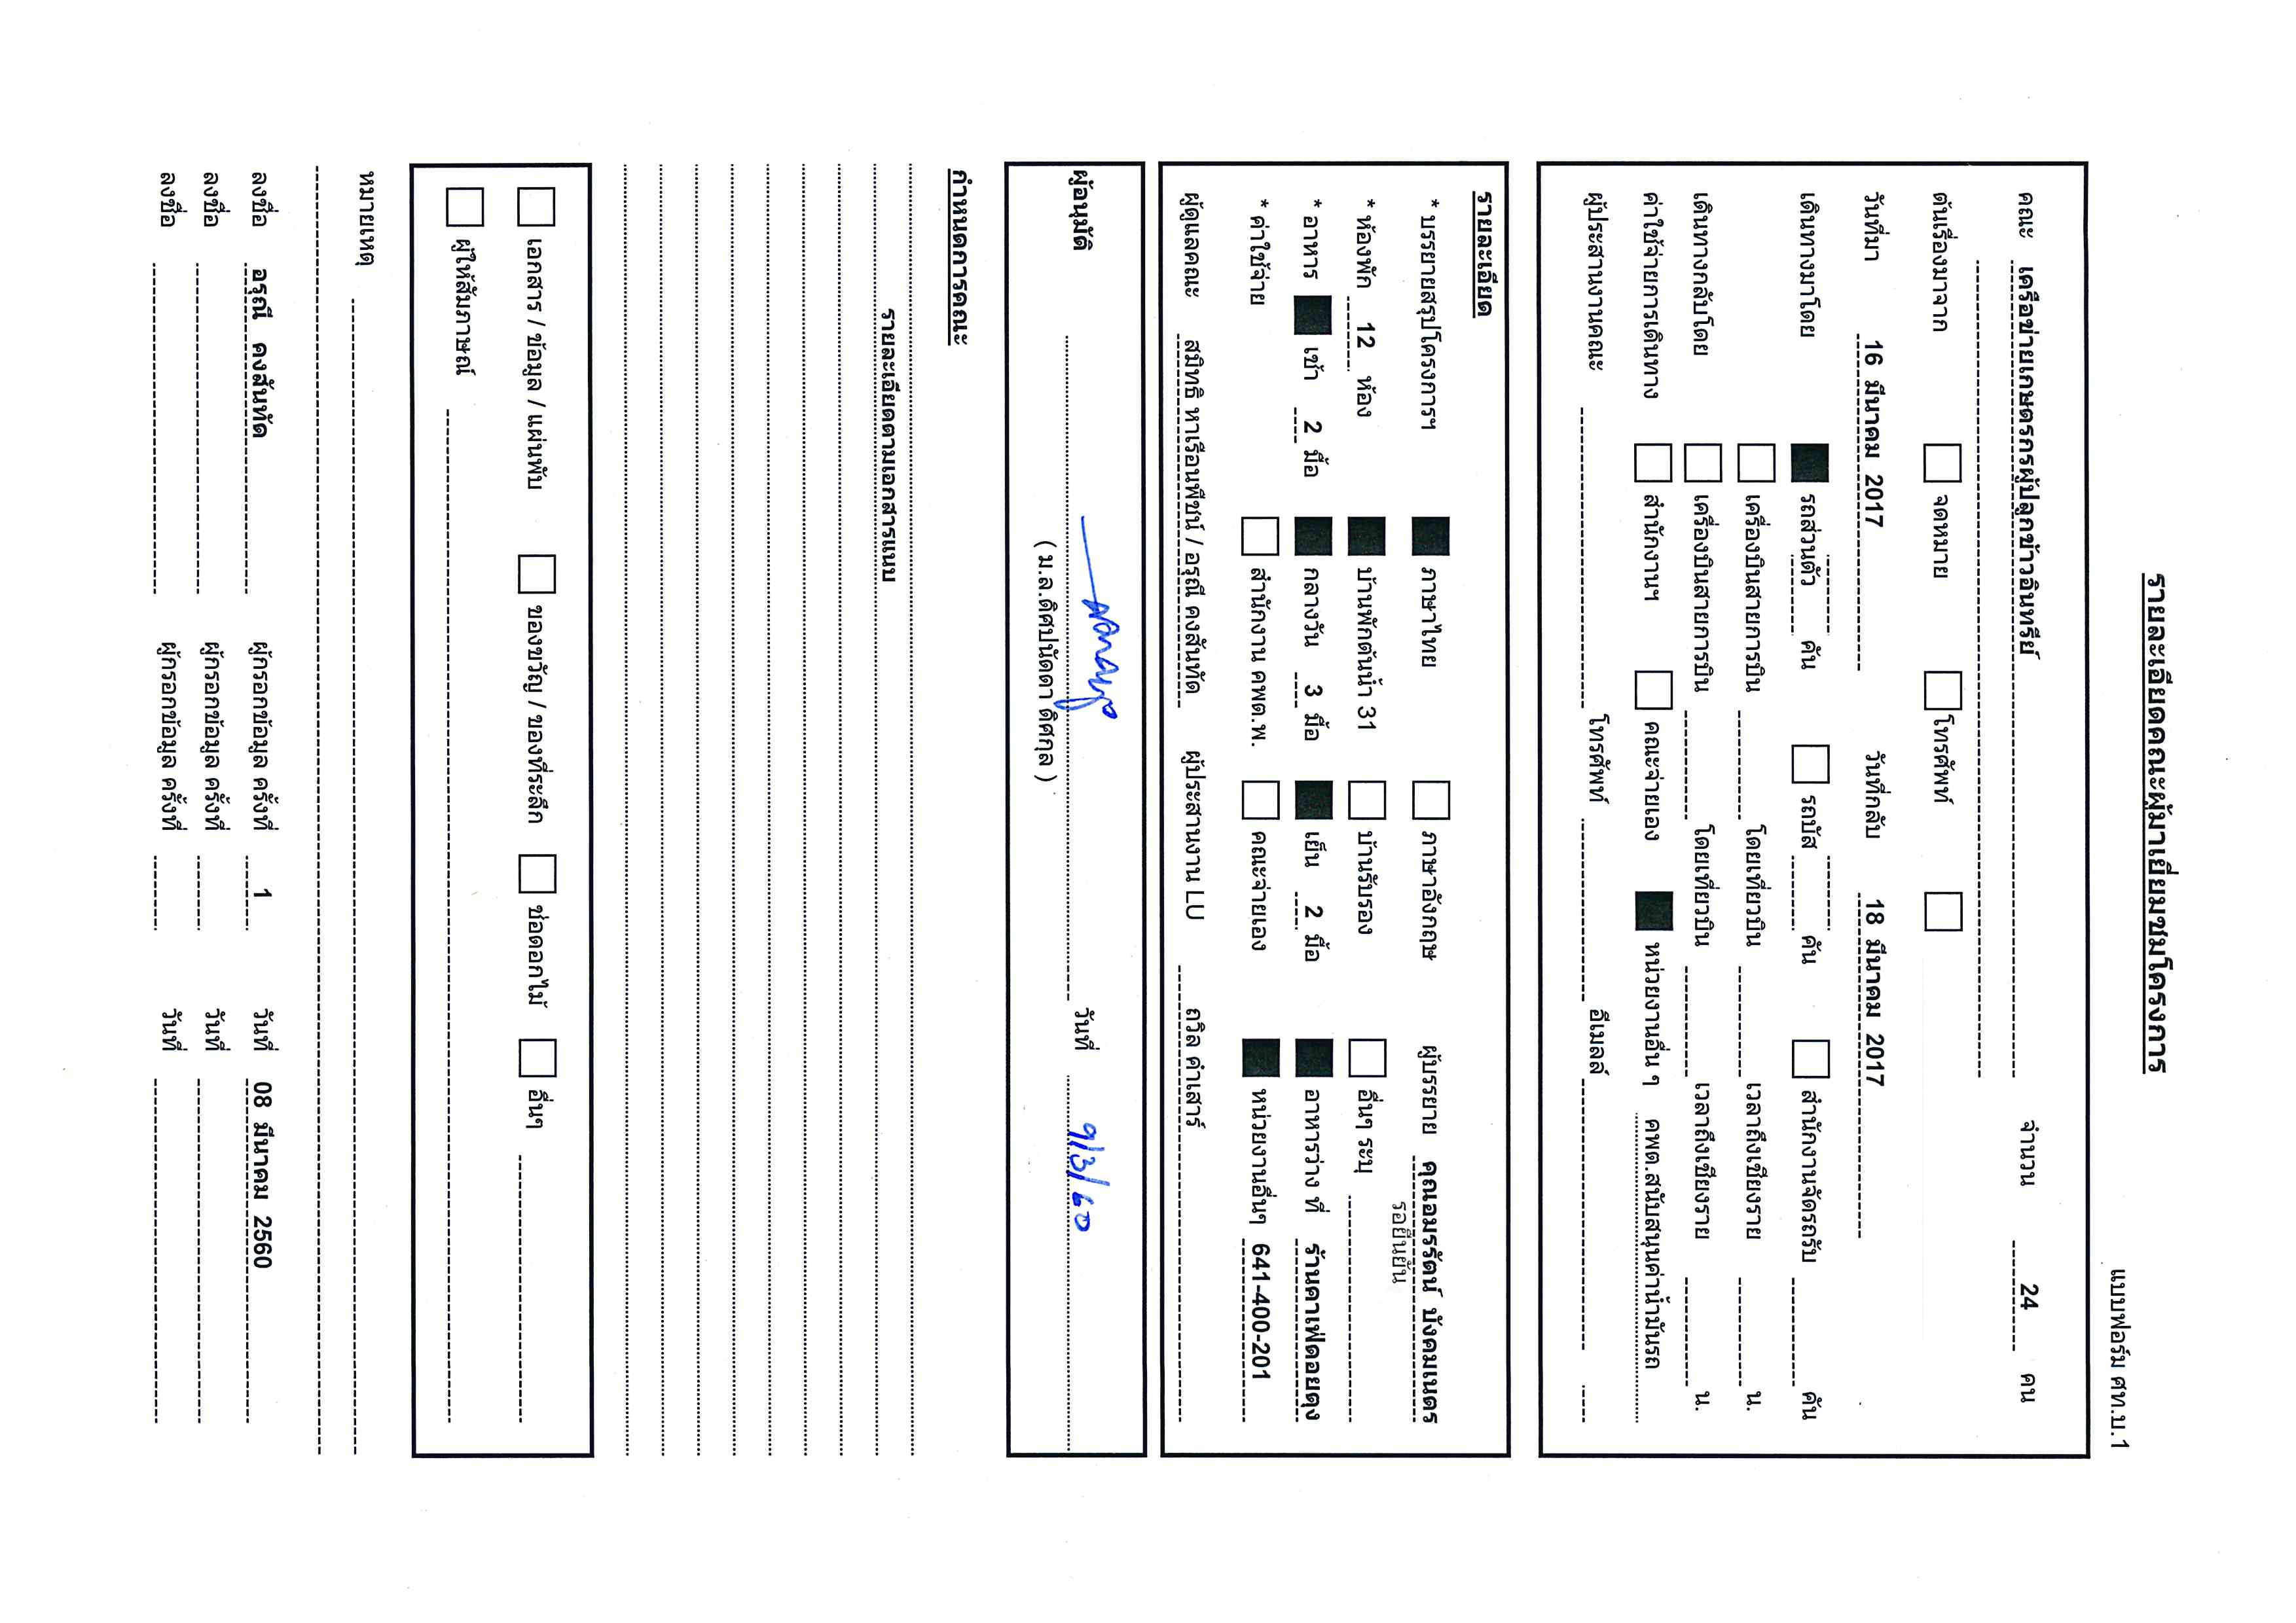

โปรแกรม
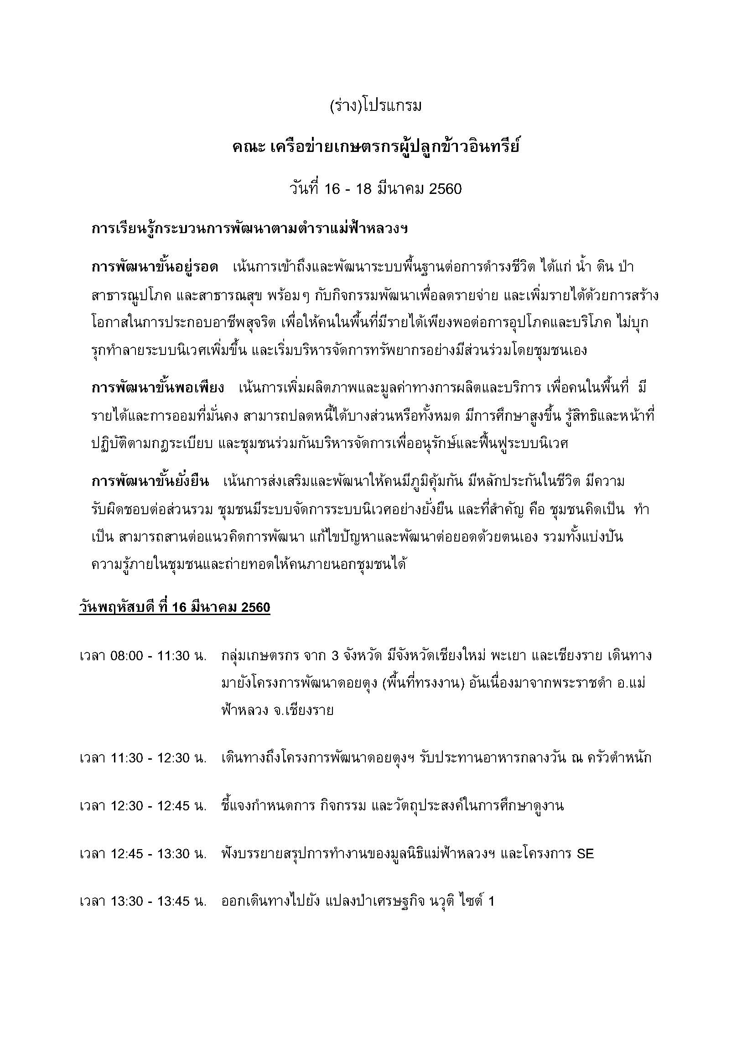

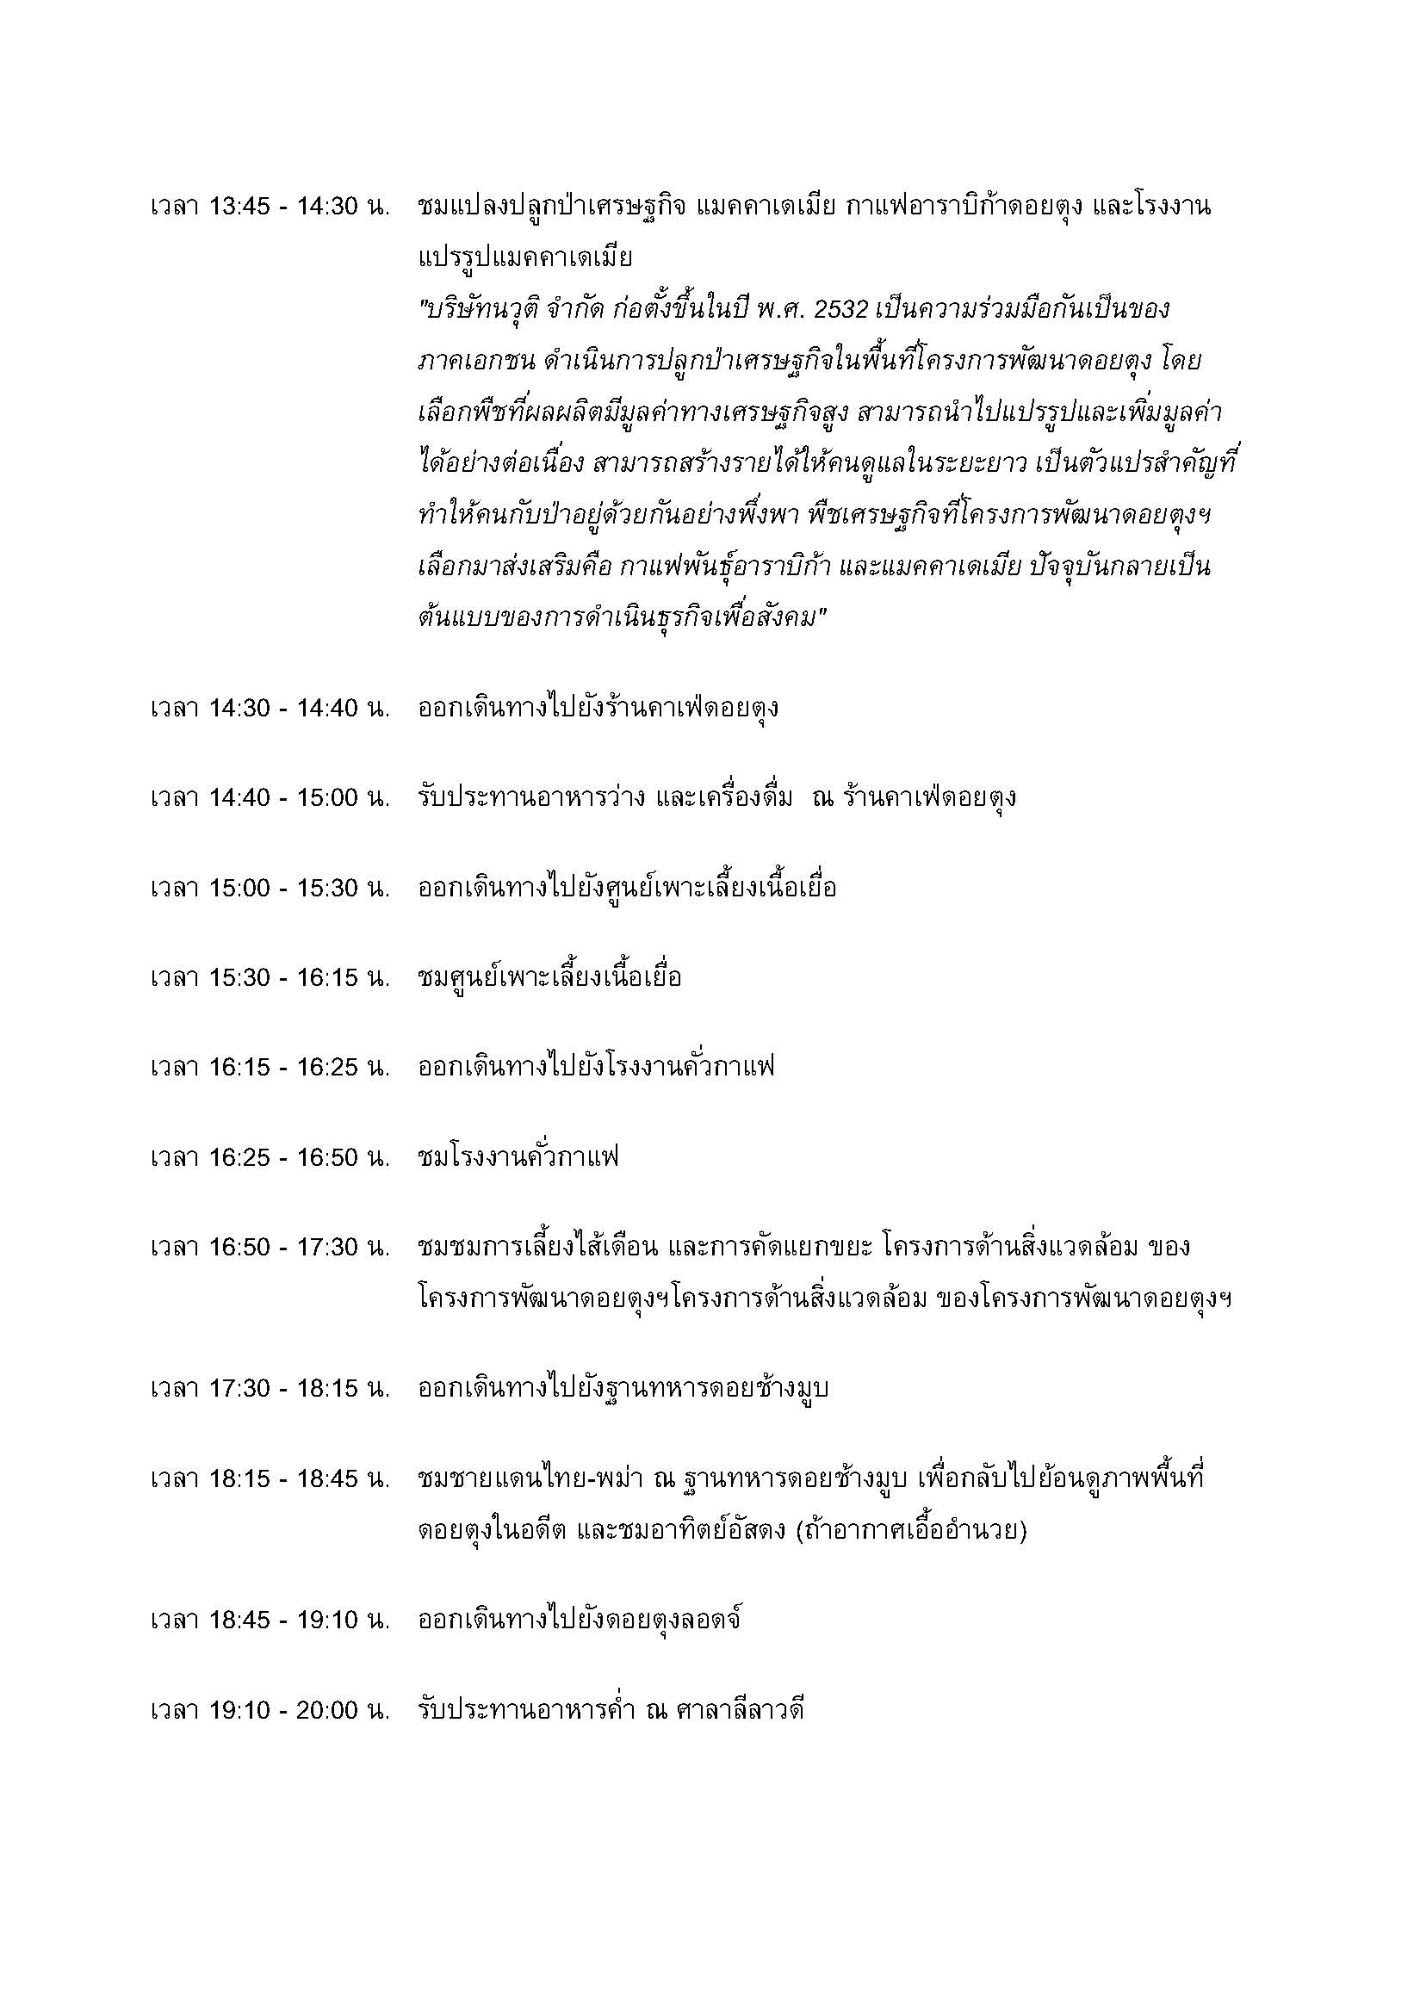

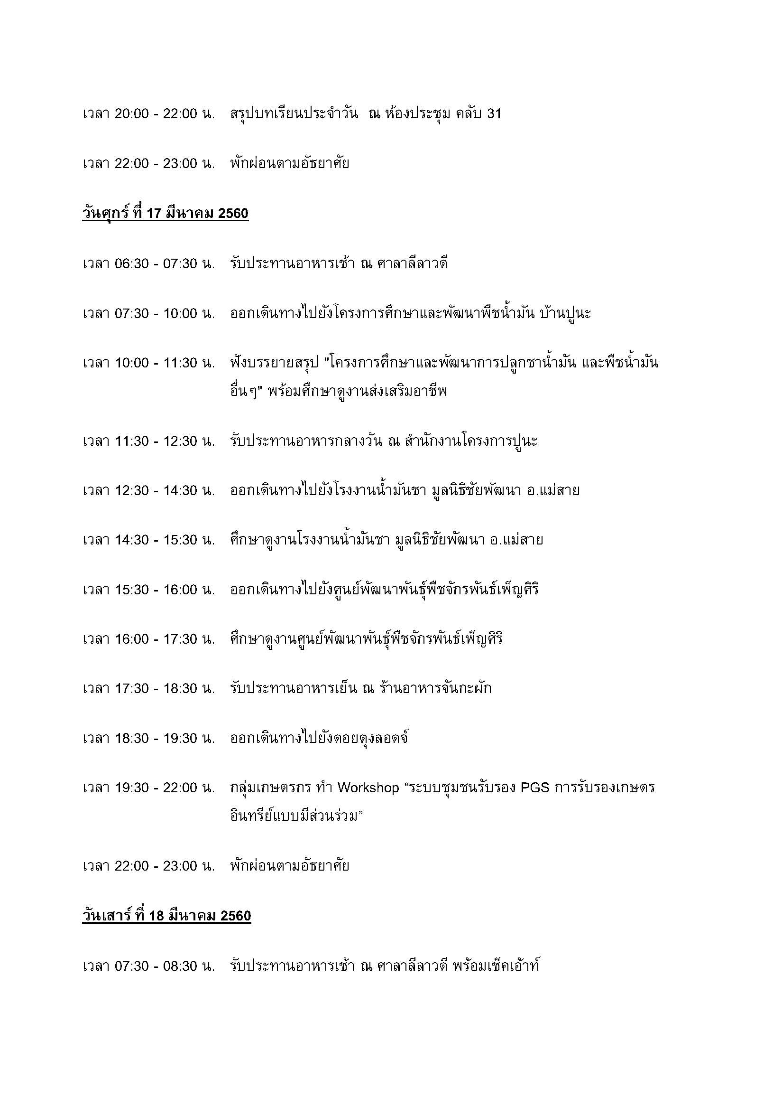

หมายเหตุ * โปรแกรมอาจมีการเปลี่ยนแปลงตามความเหมาะสม

